Java JDK
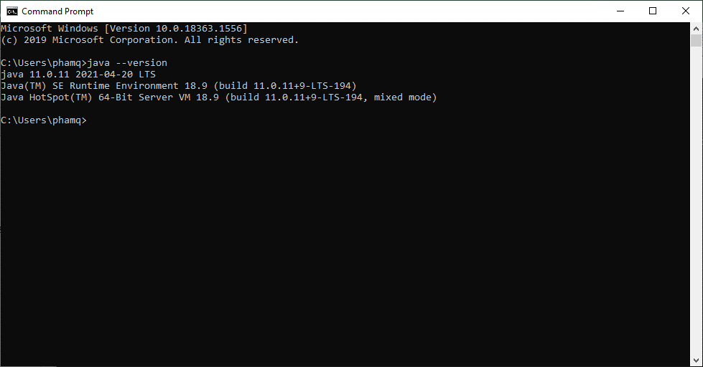
Bước 1: Download jdk v11.0.11 theo đường link bên dưới
https://www.oracle.com/java/technologies/javase-jdk11-downloads.html

p/s: chọn file exe khi download
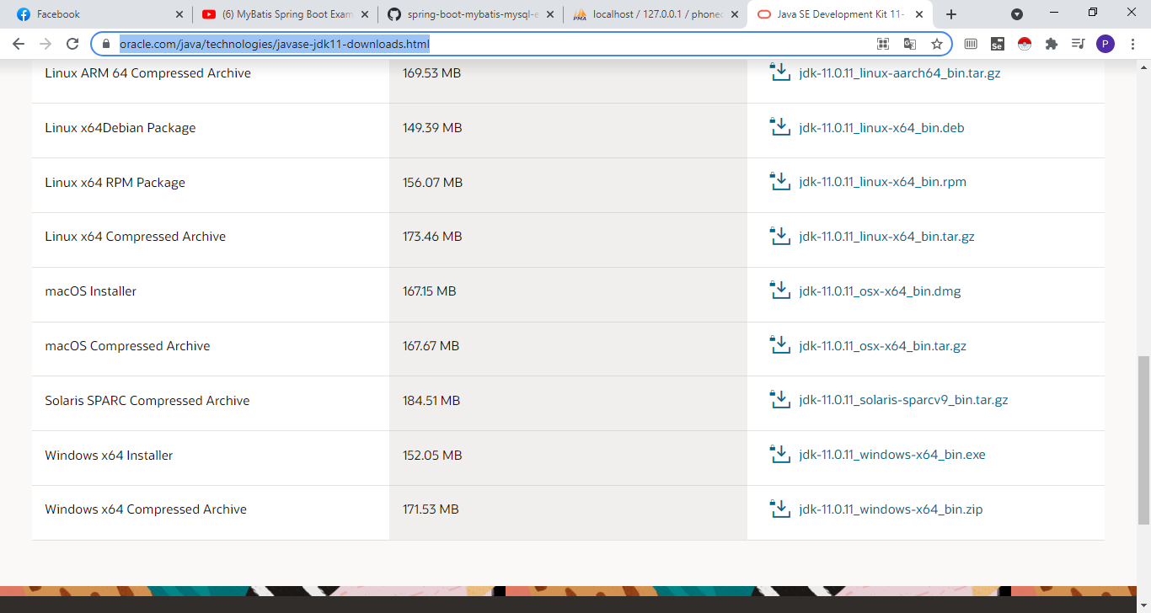

Bước 2: Install jdk-11.0.11

Bước 3: Vào folder chứa jdk-11.0.11 --> vào folder "/bin" --> copy đường dẫn
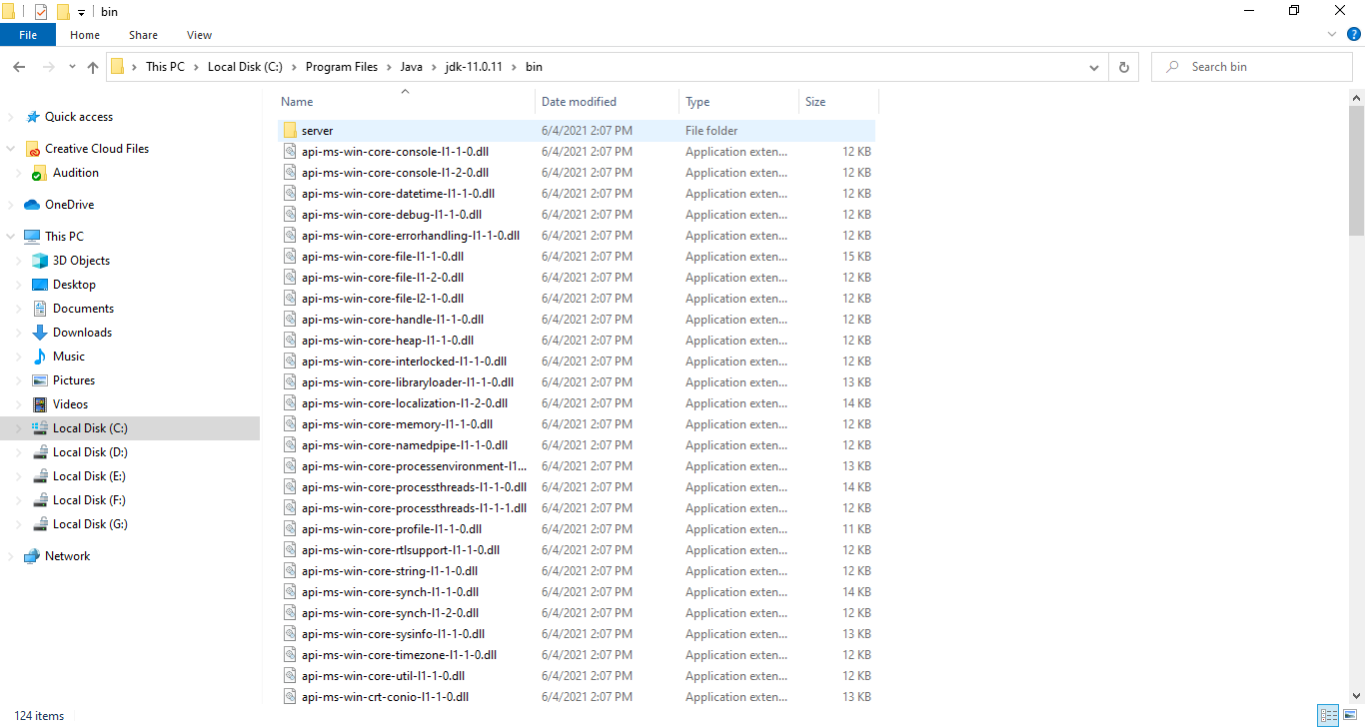

Bước 4: Mở "Edit the system environment variables" trên tab window --> chọn "Environment Variables"
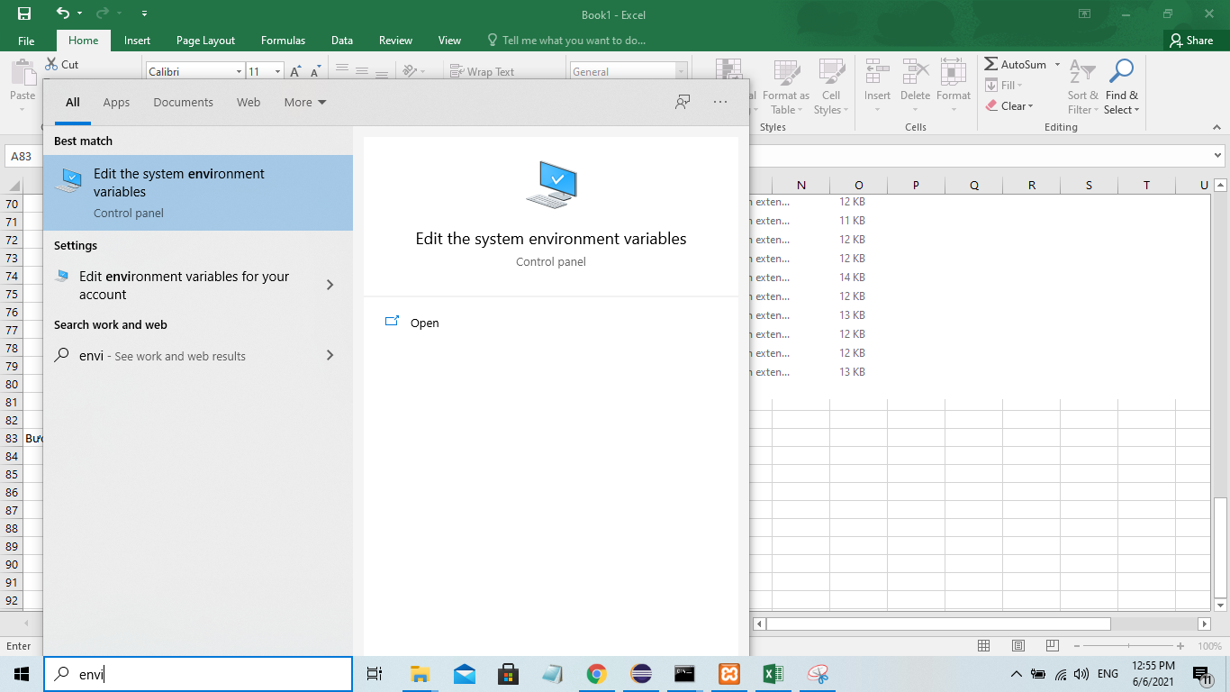

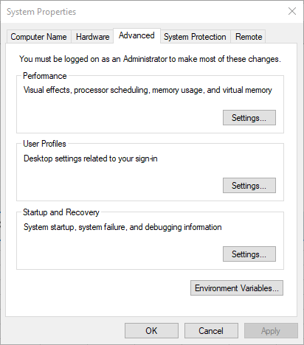

 | Ở mục System variable, chịn path
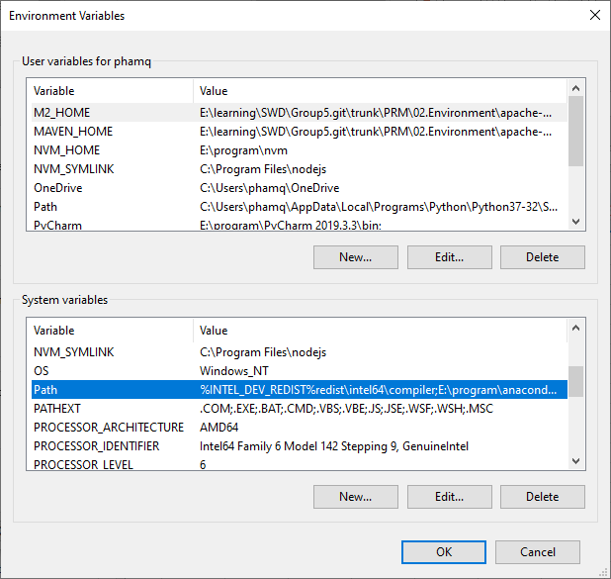

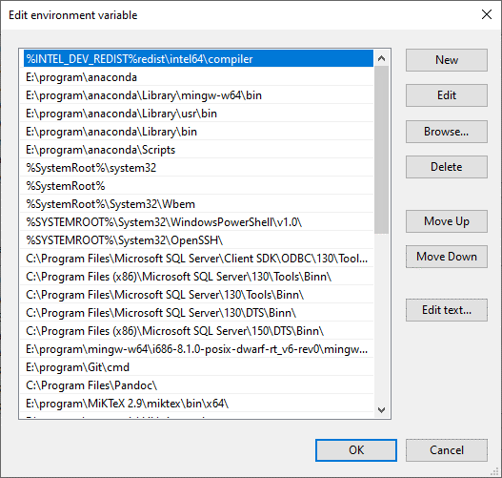

 | paste đường dẫn jdk đã copy vào
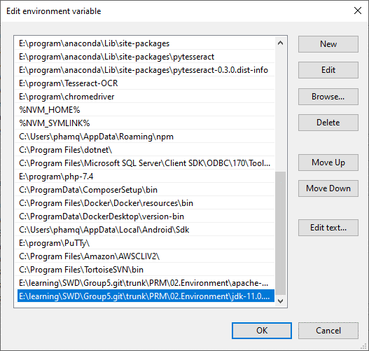

 | Click OK để đóng cửa sổ variable

Bước 5: Kiểm tra xem jdk đã được setup vào environment của máy tính hay chưa
 | Mở cmd --> gõ lệnh "java --version"

Maven
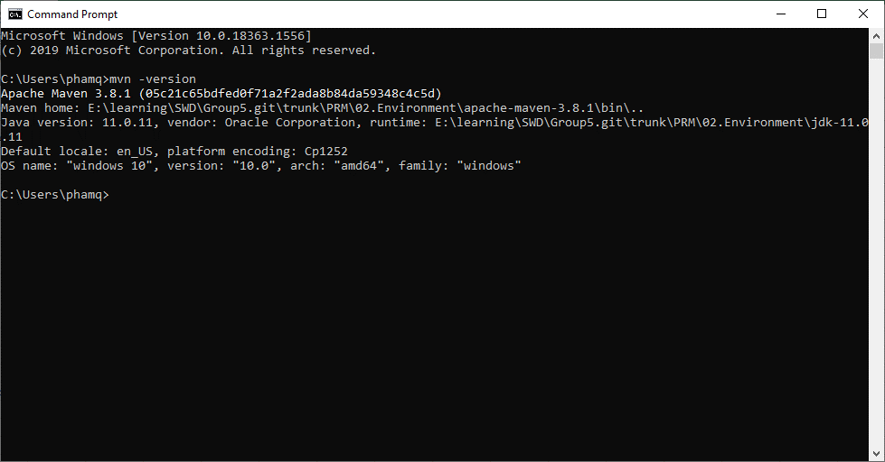
Bước 1: Download maven theo đường link bên dưới
https://maven.apache.org/download.cgi

p/s: Chọn file trong ảnh
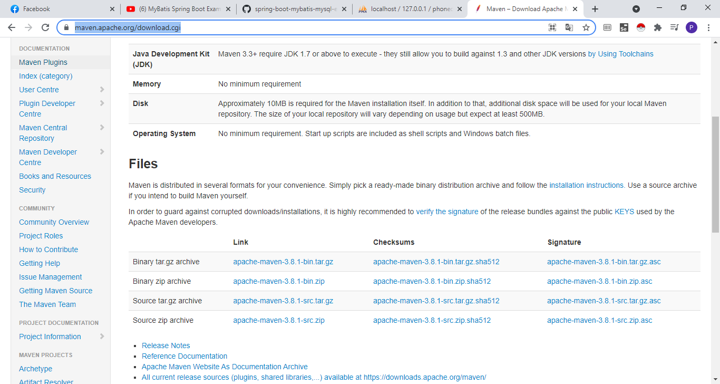

 | Extract file .zip tại thư mục mong muốn

Bước 2: Vào folder chưa Maven, copy đường dẫn
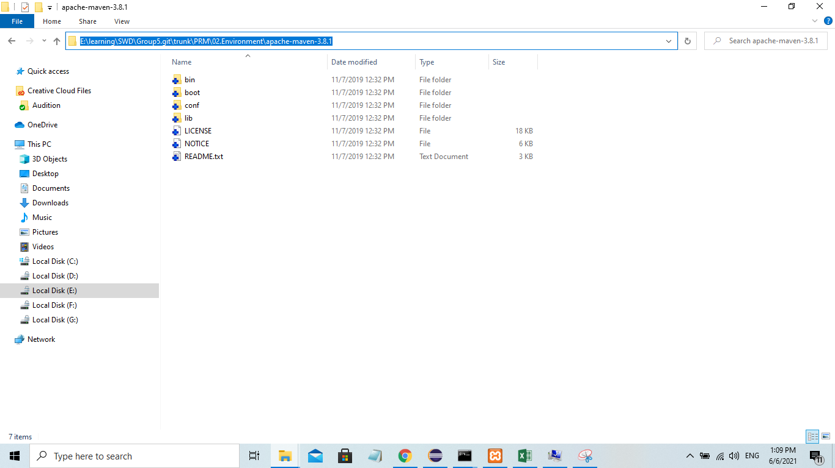

Bước 3: Mở "Edit the system environment variables" trên tab window --> chọn "Environment Variables"

 | paste đường dẫn đã copy + đường dẫn có "\bin" vào
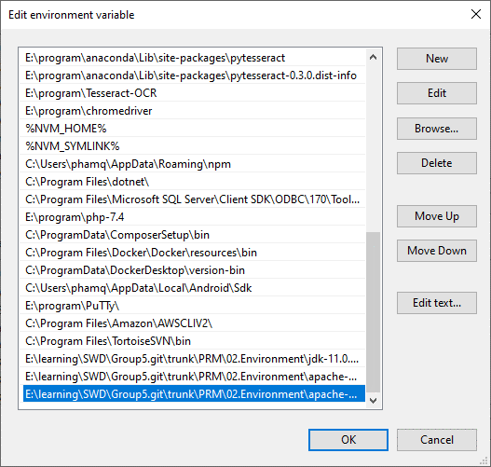

Bước 4: Kiểm tra maven đã chạy trên environment của máy hay chưa
 | Vào cmd --> gõ lệnh "mvn -version"

